1. OFERTA


 |  |  | PROYECTO: | AUTOMATIZACION MEDIANTE ARRANCADORES SUAVES - POZOS DE VILLA ROCK


 |  |  |  |  | COTIZACION: |  | PR_202102_014

 |  |  |  |  | FECHA |  | 2021-03-16

 |  |  |  | hola
RNC: 131-66839-9

NOMBRE: |  | HARD ROCK HOTEL& CASINO PUNTA CANA |  |  | Alcance
RNC: |  | - |  |  | AUTOMATIZACION MEDIANTE ARRANCADORES SUAVES - POZOS DE VILLA ROCK
CLIENTE: |  | Hard Rock
DIRECCION |  | Blvd. Turístico del Este Km. 28 #74 Macao.
CODIGO |  | -
ATENCION: |  | Ana Arias Medrano
POSICION: |  | Asistente de Compras

DESCRIPCION
El propósito del proyecto es la “AUTOMATIZACION MEDIANTE ARRANCADORES SUAVES DE LOS POZOS DE VILLA ROCK”.
Este proyecto consta de dos etapas:
1 | La primera consiste en la desinstalación de los cuadros eléctricos existentes de las bombas sumergibles y la desinstalación parcial de la canalización y cableado existente de las bombas, ya que ambos rubros se encuentran en deterioro.
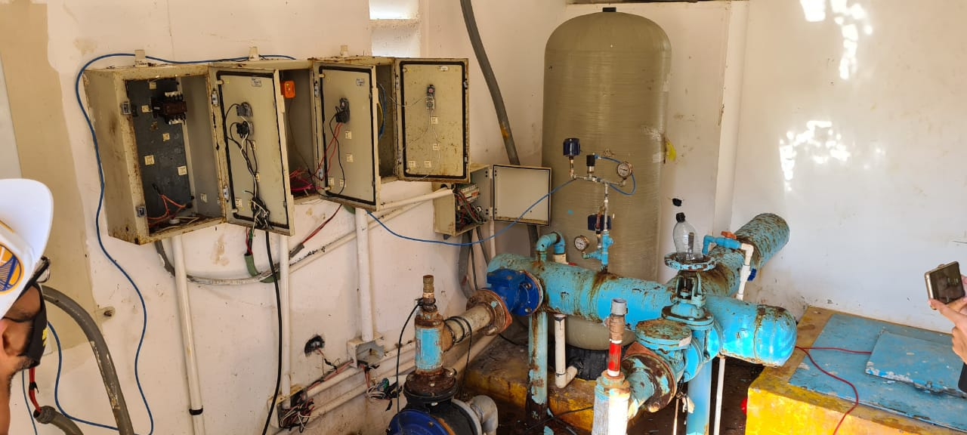
Ilustración 1 Situación actual del cuarto de bombeo de Villa Rock.
2 | En una segunda etapa se concibe con lo siguiente:
2.1 | Instalación de un nuevo cuadro eléctrico con 3 arrancadores suaves de 10HP.
2.2 | Instalación de una nueva alimentación de un nuevo cuadro eléctrico:
2.2.1 | Esta canalización será de tipo conduit no metálico flexible hermético a los líquidos, L.F.N.C. de 5m.
2.3 | Instalación de un registro de conexión para los alimentadores de las bombas.
2.3.1 | Se eliminará el cuadro de alimentación actual que consta de 3 interruptores termomagnéticos para ser sustituidos por un registro de conexión ya que los actuales conductores tienen empalmes en los registros.
2.3.2 | Se instalará una canalización de tipo metálica, E.M.T. o una canalización de tipo conduit no metálico flexible hermético a los líquidos, L.F.N.C. mejor conocido como liquidtight, ver ilustración. Esta canalización será utilizada para las boyas de nivel.
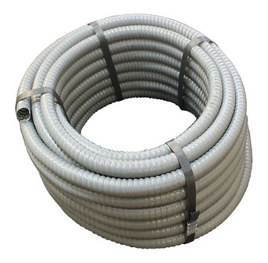
Ilustración 2 Conduit no metalico flexible hermetico a los liquidos, L.F.N.C.
3 | Entregables
3.1 | Diagrama unifilar del cuadro eléctrico nuevo con sus debidos detalles.
3.2 | Manual de usuario del equipo.
3.3 | Listado de garantía de los dispositivos y de los trabajos ejecutados de acuerdo con lo solicitado.
A continuación se presenta el desglose del proyecto.

ITEM | DESCRIPCION |  |  | UNIDAD | CANTIDAD | PRECIO UNITARIO | TOTAL
1 | CUADRO 220V 3F+N+T IP55 INTEGRADO |  |  |  |  |  | $4,094.35
1.01 | CUADRO PARA 3 BOMBAS 10HP (7.5KW) 220V 3F+N+T IP55 INTEGRADO |  |  | UND | 1 | $- | $-
1.02 | ARMARIO POLIESTER 1056X852X350MM IP-66 SCHNEIDER |  |  | UND | 1 | $- | $-
1.03 | PLACA MONTAJE METALICA 1000X800MM SCHNEIDER |  |  | UND | 1 | $- | $-
1.04 | INT. MOD. SCHNEIDER C120N 100A/4P |  |  | UND | 1 | $- | $-
1.05 | INT. MOD. SCHNEIDER 16AMP 2 POLO 6KA EASY9 |  |  | UND | 1 | $- | $-
1.06 | GUARDAMOTOR SCHNEIDER 24-32A |  |  | UND | 3 | $- | $-
1.07 | CONTACTO AUX NA/NC FRONTAL P/GUARDAMOTOR SCHNEIDER |  |  | UND | 3 | $- | $-
1.08 | CONTACTOR SCHNEIDER 32A BOBINA 220V, 50AMP ITH |  |  | UND | 3 | $- | $-
1.09 | ARRANCADOR SUAVE SCHNEIDER 7.5KW 220V |  |  | UND | 3 | $- | $-
1.1 | EXTRACTOR 4" 220V "120x120" (FAN) |  |  | UND | 1 | $- | $-
1.11 | REJILLA PLASTICA PARA ABANICO |  |  | UND | 2 | $- | $-
1.12 | REJILLA PROCTECTORA PARA FAN DE 4" |  |  | UND | 1 | $- | $-
1.13 | SELECTOR 2 POSICIONES SCHNEIDER |  |  | UND | 4 | $- | $-
1.14 | SELECTOR 3 POSICIONES SCHNEIDER |  |  | UND | 3 | $- | $-
1.15 | PILOTO SCHNEIDER DE LED COLOR VERDE 230V |  |  | UND | 3 | $- | $-
1.16 | LUZ PILOTO 230V COLOR ROJO SCHNEIDER |  |  | UND | 3 | $- | $-
1.17 | PILOTO SCHNEIDER DE LED COLOR AMARILLO 230V |  |  | UND | 1 | $- | $-
1.18 | BOTON PULSADOR PARADA DE EMERGENCIA D40 TTR-S/E, MARCA SCHNEIDER |  |  | UND | 1 | $- | $-
1.19 | RELE SOBRE Y SUB TENSION 3F 220/480V TEMPORIZADO SCHNEIDER |  |  | UND | 1 | $- | $-
1.2 | BORNERA DE CONEXION 2.5MM COLOR GRIS |  |  | UND | 6 | $- | $-
1.21 | BORNERA DE CONEXION 6MM COLOR GRIS |  |  | UND | 9 | $- | $-
1.22 | BORNERA DE CONEXION 35MM COLOR GRIS |  |  | UND | 4 | $- | $-
1.23 | ACCESORIO ELEVADOR EN ANGULO PARA RIEL DIN |  |  | UND | 2 | $- | $-
1.24 | CANAL DE 60 ANCHO POR 60 ALTO GRIS 6 PIES |  |  | UND | 2 | $- | $-
1.25 | PERFIL, RIEL DIN PERFORADO DORADO |  |  | UND | 5 | $- | $-
1.26 | INSUMOS ENSAMBLE ( CABLE, TERMINALES, ETC ) |  |  | UND | 1 | $- | $-
1.27 | MANO DE OBRA PANEL STANDAR |  |  | UND | 1 | $- | $-
2 | MATERIALES ELECTRICOS |  |  |  |  |  | $821.06
2.01 | Tuberia Liquidtight 2" |  |  | PIE | 35 | $3.10 | $108.65
2.02 | Conector Liquidtight Recto 2" |  |  | UND | 2 | $5.07 | $10.13
2.03 | Conector Liquidtight Curvo 2" |  |  | UND | 2 | $5.08 | $10.17
2.04 | Conductor 1/0 AWG THHN |  |  | PIE | 140 | $2.68 | $375.81
2.05 | Conductor 8 AWG THHN |  |  | PIE | 35 | $0.42 | $14.74
2.06 | Barra unistrup 3/4 |  |  | UND | 2 | $6.32 | $12.64
2.07 | Abrazadera Strut 2" |  |  | UND | 10 | $0.96 | $9.59
2.08 | Caja Reg. 16x16x4 PVC |  |  | UND | 1 | $17.35 | $17.35
2.09 | Riel din |  |  | UND | 1 | $3.38 | $3.38
2.1 | Bornera de Conexión 16MM Color Gris |  |  | UND | 9 | $1.83 | $16.43
2.11 | Bornera de Conexión 4MM Color Gris |  |  | UND | 3 | $0.64 | $1.92
2.12 | Alambre de goma RV-K 0,6/1KV 4.0MM/4C (10/4) |  |  | PIE | 50 | $0.75 | $37.54
2.13 | Bandeja de 60x100mm PVC |  |  | UND | 1 | $30.00 | $30.00
2.14 | Tapa de bandeja 60x100 PVC |  |  | UND | 1 | $12.86 | $12.86
2.15 | Prensa Estopa 1" |  |  | UND | 6 | $1.10 | $6.57
2.16 | Terminal de Ojo Cable #1/0 |  |  | UND | 6 | $1.22 | $7.32
2.17 | Tape de goma 3m |  |  | UND | 1 | $16.25 | $16.25
2.18 | Tape de vinil super 33 |  |  | UND | 2 | $7.30 | $14.61
2.19 | Tarugos 5/8" |  |  | UND | 24 | $0.36 | $8.55
2.2 | Tornillos para tarugo de plomo |  |  | UND | 24 | $0.12 | $2.85
2.21 | Arandelas para tarugo de plomo |  |  | UND | 24 | $0.04 | $0.88
2.22 | Tarugo Plástico 3/8 X 1-1/2 Mamey |  |  | UND | 40 | $0.04 | $1.46
2.23 | Tornillo Diablito 5X50(10X2X") |  |  | UND | 40 | $0.02 | $0.73
2.24 | Tubería Eléctrica EMT 3/4" |  |  | UND | 3 | $5.48 | $16.43
2.25 | Abrazadera EMT 3/4'' |  |  | UND | 15 | $0.09 | $1.38
2.26 | Caja Reg. 8X8X3 PVC |  |  | UND | 1 | $4.57 | $4.57
2.27 | Prensa Estopa 1/2" |  |  | UND | 6 | $0.51 | $3.07
2.28 | Flota Electrica 3Mts Foset |  |  | UND | 6 | $12.53 | $75.18
3 | INSUMOS GASTABLES & TRANSPORTE |  |  | Und. | 1 | $631.16 | $631.16
4 | MANO DE OBRA |  |  | Und. | 1 | $1,483.89 | $1,483.89
 |  |  |  | SUBTOTAL |  | USD | $7,030.45
 |  |  |  | ITBIS (18 %) |  | USD | $1,265.48
 |  |  |  | TOTAL |  | USD | $8,295.94

CONDICIONES GENERALES
1 | No se incluye ningún otro trabajo que no esté descrito en esta oferta, sin embargo, estamos con la mejor disposición de realizar modificaciones o trabajos adicionales, con previo acuerdo de ambas partes.
2 | Tiempo de Entrega: |  | 5 DIAS
3 | Forma de pago: contra entrega
4 | **Moneda: dólares estadounidenses
5 | Se deberá programar una reunión para explicar el alcance del proyecto.
6 | La garantía es por 1 año.
7 | La garantía del fabricante no cubre daños físicos ni daños causados por mala manipulación de los dispositivos eléctricos.
8 | El trabajo tiene como garantía un 1 año, no nos hacemos responsables por daños por intervención por parte de terceros.
9 | Sin perjuicio de otras exclusiones, alcances o consideraciones establecidas en el presente documento, se deja expresa constancia que la presente Póliza de Garantía tiene las siguientes exclusiones:
10 | Si el mantenimiento correctivo o preventivo no ha sido realizado por Elemento Ingeniería.
11 | Si los defectos o daños son resultado del uso indebido del Equipo y/o sus accesorios, accidente o negligencia, por defectos o daños de pruebas erróneas, operación, mantención, ajustes o cualquier otra modificación o alteración o cuando el daño provenga de actos maliciosos, desastres naturales, impericia o mala utilización en general.
12 | Si el mal funcionamiento es producido por exposición del Equipo o sus accesorios a condiciones ambientales inadecuadas, tales como condiciones extremas de temperatura, humedad, fuego u otras similares.
13 | La oferta tiene una validez de 15 días.

